Sheet1
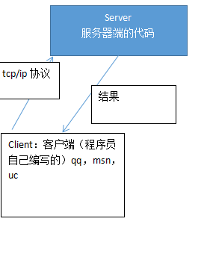
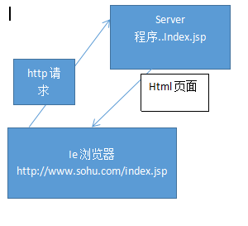

如何去访问一个web应用的某个文件

http://localhost:8080/web1/hello.html
资源文件

协议
主机（域名）
端口号
web应用

URL(统一资源定位)
uri

<tomcat安装目录>webapps

目录
web应用目录

html文件
jsp文件
WEB-INF目录

web.xml
taglib.tld
class目录
lib目录

类的包目录

web应用所需的各种jar文件
（各种class文件）
标签处理器类
Servlet
javabean

<Context path=”/web2” docBase=”d:\web2” />

虚拟的目录在什么路径(绝对路径)
path就是 http：//xxx/web应用名/资源名

ie访问web站点的原理
服务器(tomcat)
hello2.html

电信dns服务61.128.1128.68
本机hosts.文件
浏览器
http//localhost:8080/web2/hello2.html

查询localhost对应的ip
解析主机名即：localhost

如果在hosts查询到，则就去访问IP对应的机器
如果在hosts文件里没有查询到localhost对应的ip，则去dns去查询

如果查询不到，则报错

http请求:
GET /web2/hello2.html HTTP/1.1
Host: localhost:8080
Connection: keep-alive
Cache-Control: max-age=0
Upgrade-Insecure-Requests: 1
User-Agent: Mozilla/5.0 (Windows NT 10.0; WOW64) AppleWebKit/537.36 (KHTML, like Gecko) Chrome/54.0.2840.71 Safari/537.36
Accept: text/html,application/xhtml+xml,application/xml;q=0.9,image/webp,*/*;q=0.8
Accept-Encoding: gzip, deflate, sdch, br
Accept-Language: zh-CN,zh;q=0.8
If-None-Match: W/"355-1477835588430"
If-Modified-Since: Sun, 30 Oct 2016 13:53:08 GMT
防止盗链看refer
Refer：我从哪里来
tomcat可以管理多个主机，所以还要解析主机名
首先尝试连接服务器

http请求

解析主机名

解析web应用名

解析资源名

获取资源(html，jsp)

HTTP/1.1 304 Not Modified
Server: Apache-Coyote/1.1
ETag: W/"355-1477835588430"
Date: Tue, 01 Nov 2016 07:55:01 GMT
html网页

本身自带ssl加密
tomcat(Server)

service
engine(引擎)
浏览器
http(ssl)
connector(连接器)
host主机
context(web应用) ....
connector(连接器)
浏览器
https
主机(host)

context(web应用)
connector(连接器)
context(web应用)
jap

http：//localhost:8080/web应用
设置默认主机：更改engine里的defaulthost选项

tomcat三个功能
1.web服务器
2.jsp容器
3.servlet的容器

sqlserver
db2.0
Mysql
oracel
tomcat

jsp/servlet/html
容器
java
操作数据库
转发
http请求
ie浏览器
web服务器

返回结果
返回结果
返回静态页面

